信用交易
融资融券市场交易数据统计(2023-10-16)

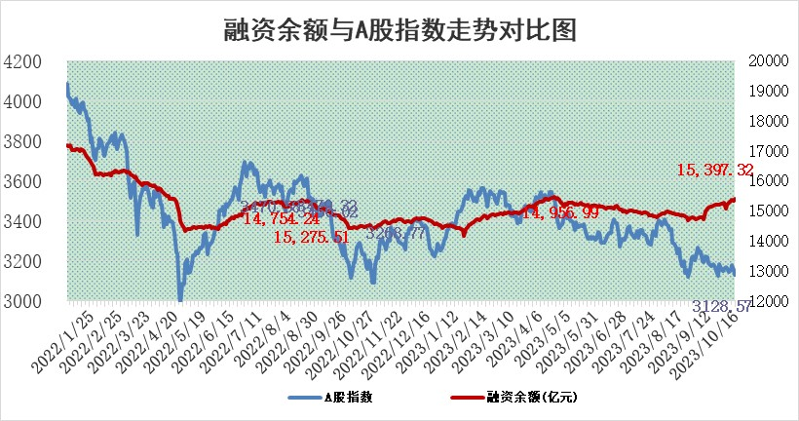
标的证券 | 融资融券余额（亿元） | 融资余额（亿元） | 融券余额（亿元） | 融资买入额（亿元） | 融资融券规模变化（亿元） | 融资余额增幅(‰) | 融券余额增幅(%)
统计数据 | 16,266.21 | 15,397.32 | 866.04 | 657.60 | 32.93 | 2.79 | -1.14

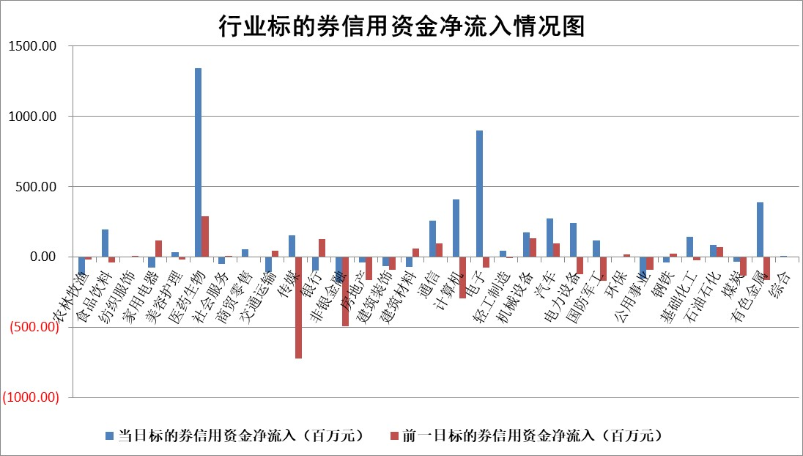

 |  |  |  |  |  |  |  | 2

标的基金代码 | 标的基金简称 | 融资余额/市值(%) | 融资余额增幅(%) | 融资买入额/成交金额(%) | （融资余额净增额-融券余额净增额）/市值(‱) | 融券余额降幅(%) | ABS[（融资余额净增额-融券余额净增额）/市值净增额-1](%)
159902 | 华夏中小板ETF | 0.00 | 0.00 | 0.00 | 0.00 | 0.00 | 100.00
159915 | 易方达创业板ETF | 3.48 | 3.97 | 2610.00 | 14.53 | 25.11 | 107.10
159919 | 嘉实沪深300ETF | 3.67 | 1.97 | 9.26 | 6.71 | -15.40 | 105.87
159920 | 华夏恒生ETF | 65.97 | 0.63 | 24.48 | 41.25 | 1.02 | 139.90
159922 | 嘉实中证500ETF | 1.07 | 15.32 | 361.60 | 15.73 | 0.77 | 116.59
159925 | 南方沪深300ETF | 0.08 | 57.42 | 0.45 | 2.95 | 0.00 | 102.99
159928 | 消费ETF | 1.19 | 0.94 | 6.51 | 0.97 | -2.29 | 100.65
159934 | 易方达黄金ETF | 243.52 | -0.81 | 1.46 | -199.64 | 0.00 | 272.75
159939 | 全指信息技术ETF | 0.77 | -6.17 | 11.96 | -4.88 | 1.83 | 97.38
159940 | 全指金融地产ETF | 0.11 | 12.56 | 0.05 | 1.23 | 0.00 | 105.79
159995 | 半导体芯片ETF | 2.91 | 2.53 | 163.40 | 7.43 | 1.77 | 102.71
159997 | 天弘中证电子ETF | 1.64 | -0.89 | 0.90 | -1.03 | 2.25 | 99.55
159998 | 天弘中证计算机主题ETF | 0.61 | 9.83 | 0.29 | 5.52 | 1.30 | 104.19
510050 | 华夏上证50ETF | 8.73 | 1.39 | 113.28 | 13.07 | 19.24 | 115.24
510180 | 华安上证180ETF | 0.49 | 0.54 | 2.73 | 0.27 | 2.48 | 100.22
510880 | 华泰柏瑞红利ETF | 0.31 | 2.16 | 1.71 | 0.55 | -7.19 | 99.43
510900 | 易方达恒生H股ETF | 86.27 | 0.01 | 2.88 | 0.88 | 0.00 | 100.84
511010 | 5年期国债ETF | 11.96 | -0.15 | 0.20 | -1.85 | 0.00 | 274.17
511380 | 可转债及可交换债券ETF | 4.41 | 0.79 | 3.20 | 3.45 | 0.00 | 88.69
512000 | 全指证券ETF | 8.20 | 0.29 | 20.64 | 2.59 | 0.35 | 103.61
512010 | 沪深300医药卫生ETF | 4.52 | 7.23 | 276.21 | 31.25 | 5.74 | 116.51
512070 | 沪深300非银ETF | 2.16 | -0.55 | 268.67 | -1.11 | 1.33 | 97.98
512400 | 南方中证申万有色金属ETF | 2.01 | -0.78 | 0.32 | -3.53 | -17.25 | 96.56
512580 | 广发中证环保产业ETF | 1.33 | -1.39 | 0.28 | -1.79 | 1.34 | 98.68
512660 | 国泰中证军工ETF | 4.17 | 2.22 | 22.29 | 6.75 | -13.20 | 135.33
512800 | 华宝中证银行ETF | 13.62 | 0.23 | 2.33 | 3.03 | -0.59 | 115.20
512980 | 广发中证传媒ETF | 0.93 | -4.88 | 324.11 | -3.49 | 8.33 | 96.87
515030 | 华夏中证新能源汽车ETF | 2.64 | 0.31 | 36.21 | 0.81 | -0.02 | 100.37
515050 | 华夏中证5G通信主题ETF | 1.42 | 0.54 | 10.42 | 1.57 | 11.00 | 101.00
515070 | 华夏中证人工智能ETF | 3.41 | 0.33 | 2.64 | 1.37 | 1.92 | 100.70
标的股票比较指标 |  | 融资余额/流通A股市值(%) | 融资余额增幅(%) | 融资买入额/成交金额(%) | （融资余额净增额-融券余额净增额）/流通A股市值(‱) | 融券余额降幅(%) | ABS[（融资余额净增额-融券余额净增额）/流通A股市值净增额-1](%)
前十名标的个股 |  | 紫鑫药业 | 九丰能源 | 易成新能 | 震有科技 | 博汇科技 | 众生药业
 |  | 嘉凯城 | 瑞鹄模具 | 百川畅银 | 巨一科技 | 鸥玛软件 | 仲景食品
 |  | 宋都股份 | 海创药业 | 金种子酒 | 永贵电器 | 熵基科技 | 远信工业
 |  | 美好置业 | 捷昌驱动 | 中闽能源 | 博瑞医药 | 晋西车轴 | 科大国创
 |  | 中天金融 | 震有科技 | 极米科技 | 普元信息 | 华远地产 | 申联生物
 |  | 庞大集团 | 普元信息 | 宏创控股 | 汇创达 | 华如科技 | 绿岛风
 |  | 泽达易盛 | 博瑞医药 | 炬光科技 | 五洲医疗 | 文峰股份 | 艾力斯
 |  | 蓝光发展 | 迈威生物 | 中自科技 | 恒宇信通 | 北巴传媒 | 华业香料
 |  | 仁东控股 | 中自科技 | 广信股份 | 众生药业 | 果麦文化 | 合肥百货
 |  | 亿田智能 | 百洋医药 | 中油资本 | 苏大维格 | 康欣新材 | 冠中生态
后十名标的个股 |  | 鸿达兴业 | 宁波精达 | 骏成科技 | 元道通信 | 燕麦科技 | 大地海洋
 |  | 天沃科技 | 唯捷创芯 | 鸿达兴业 | 亚康股份 | 福建高速 | 光线传媒
 |  | 金圆股份 | 金安国纪 | 天沃科技 | 南凌科技 | 安联锐视 | 伯特利
 |  | 哈工智能 | 亚康股份 | 金圆股份 | 依米康 | 楚天高速 | 晶雪节能
 |  | 正邦科技 | 新乳业 | 哈工智能 | 强瑞技术 | 合康新能 | 汉森制药
 |  | 华铁股份 | 伟创电气 | 正邦科技 | 中英科技 | 鸿泉物联 | 步科股份
 |  | 阳光城 | 爱柯迪 | 华铁股份 | 富信科技 | 积成电子 | 凤凰股份 | ;
 |  | 中国中期 | 春秋电子 | 阳光城 | 容大感光 | 国新文化 | 朗姿股份
 |  | 慧辰股份 | 依米康 | 中国中期 | 伟创电气 | 香江控股 | 南山智尚
 |  | 新华联 | 微电生理 | 慧辰股份 | 蓝黛科技 | 中国重汽 | 南新制药
说明：1.以上普通交易数据和信用交易数据皆以交易日收盘后数据为基准；2.上述标的证券总数据只计算标的证券市场总数据，不包括从标的证券中调出去标的证券数据，所以与交易所公布的总值略有不同； 3.上述行业采用申万一级行业分类；4.以上标的基金和标的个股中比较的6个指标值中：前5个（从左至右）为正向指标，值越大排名越靠前；第6个为逆向指标，值越小，排名越靠前；5.第6个指标中ABS[]表示求绝对值，其主要用于考量信用资金相对净流入对股价相对净变化的贡献程度；6.数据来源：wind，交易所。

 | 证券代码 | 新增融资余额 | 融资买入额 | 融资买入增幅前10
远大智能 | 002689 | 28175353 | 42268582 | 199%
亚太股份 | 002284 | 21555247 | 34242865 | 82%
赛诺医疗 | 688108 | 72122899 | 101076547 | 78%
湖南发展 | 000722 | 66023557 | 137112987 | 75%
柘中股份 | 002346 | 14584119 | 36845980 | 58%
国城矿业 | 000688 | 24683149 | 48240585 | 54%
兆新股份 | 002256 | 1985058 | 4066269 | 52%
凯美特气 | 002549 | 33806472 | 61340055 | 52%
华昌达 | 300278 | 13474542 | 19303225 | 48%
新华联 | 000620 | 27311937 | 39201759 | 43%

 | 证券代码 | 新增融资余额 | 融资买入额 | 融资买入增幅前10
兔宝宝 | 002043 | 73310337 | 89923983 | 334%
捷昌驱动 | 603583 | 26026415 | 31686727 | 262%
湘财股份 | 600095 | 94196837 | 132280449 | 252%
中谷物流 | 603565 | 49103883 | 60098371 | 234%
中青宝 | 300052 | 24215352 | 31377809 | 98%
顾家家居 | 603816 | 138518545 | 188424210 | 78%
喜临门 | 603008 | 31503289 | 48351944 | 77%
财信发展 | 000838 | 10831830 | 17666790 | 74%
苏州银行 | 002966 | 10578096 | 19143736 | 72%
金诚信 | 603979 | 23858538 | 36098133 | 60%

